Récap
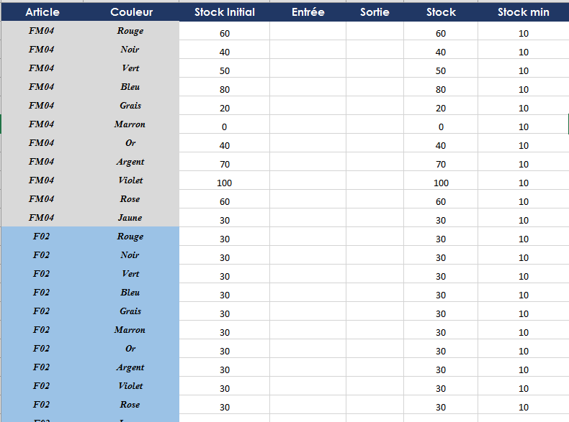
 | FM04 | F02 | CMK | ACC | CS2T
Rouge | 60 | 30 | 45 | 15 | 90
Noir | 40 | 30 | 45 | 15 | 90
Vert | 50 | 30 | 45 | 15 | 90
Bleu | 80 | 30 | 45 | 15 | 90
Grais | 20 | 30 | 45 | 15 | 90
Marron | 0 | 30 | 45 | 15 | 90
Or | 40 | 30 | 45 | 15 | 90 | RECHERCHEH
Argent | 70 | 30 | 45 | 15 | 90 | RECHERCHEV
Violet | 100 | 30 | 45 | 15 | 90 | INDEX
Rose | 60 | 30 | 45 | 15 | 90 | EQUIV
Jaune | 30 | 30 | 45 | 15 | 90

